Estadísticas
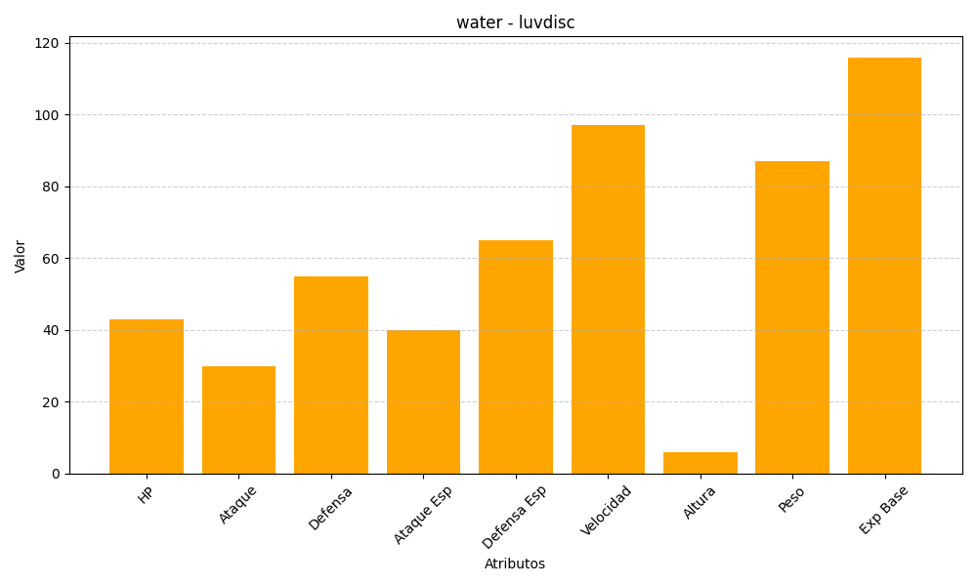
ID | Nombre | Tipo | HP | Ataque | Defensa | Ataque Especial | Defensa Especial | Velocidad | Altura | Peso | Experiencia Base
370 | luvdisc | water | 43 | 30 | 55 | 40 | 65 | 97 | 6 | 87 | 116

